PlateData
 | Plate:, Date:Wednesday, October 05, 2022, User: enzymatic, Path:
Plate Data - Spots Number
 | 1 | 2 | 3 | 4 | 5 | 6 | 7 | 8 | 9 | 10 | 11 | 12
A | 3 | 1 | 2 | 146 | 169 | 159 | 110 | 81 | 86 | 0 | 1 | 0
B | 2 | 2 | 4 | 158 | 219 | 209 | 143 | 111 | 118 | 4 | 3 | 0
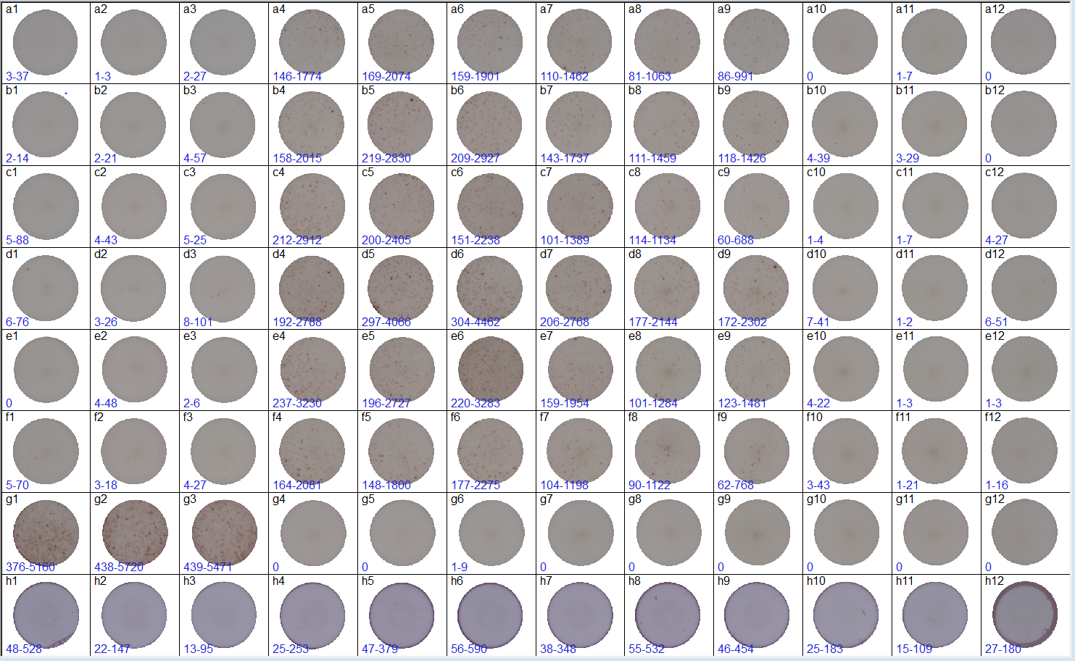
C | 5 | 4 | 5 | 212 | 200 | 151 | 101 | 114 | 60 | 1 | 1 | 4
D | 6 | 3 | 8 | 192 | 297 | 304 | 206 | 177 | 172 | 7 | 1 | 6
E | 0 | 4 | 2 | 237 | 196 | 220 | 159 | 101 | 123 | 4 | 1 | 1
F | 5 | 3 | 4 | 164 | 148 | 177 | 104 | 90 | 62 | 3 | 1 | 1
G | 376 | 438 | 439 | 0 | 0 | 1 | 0 | 0 | 0 | 0 | 0 | 0
H | 48 | 22 | 13 | 25 | 47 | 56 | 38 | 55 | 46 | 25 | 15 | 27

Plate Data - Activity
 | 1 | 2 | 3 | 4 | 5 | 6 | 7 | 8 | 9 | 10 | 11 | 12
A | 37 | 3 | 27 | 1774 | 2074 | 1901 | 1462 | 1063 | 991 | 0 | 7 | 0
B | 14 | 21 | 57 | 2015 | 2830 | 2927 | 1737 | 1459 | 1426 | 39 | 29 | 0
C | 88 | 43 | 25 | 2912 | 2405 | 2238 | 1389 | 1134 | 688 | 4 | 7 | 27
D | 76 | 26 | 101 | 2788 | 4066 | 4462 | 2768 | 2144 | 2302 | 41 | 2 | 51
E | 0 | 48 | 6 | 3230 | 2727 | 3283 | 1954 | 1284 | 1481 | 22 | 3 | 3
F | 70 | 18 | 27 | 2081 | 1800 | 2275 | 1198 | 1122 | 768 | 43 | 21 | 16
G | 5160 | 5720 | 5471 | 0 | 0 | 9 | 0 | 0 | 0 | 0 | 0 | 0
H | 528 | 147 | 95 | 253 | 379 | 590 | 348 | 532 | 454 | 183 | 109 | 180

Plate Data - Count Settings
 | 1 | 2 | 3 | 4 | 5 | 6 | 7 | 8 | 9 | 10 | 11 | 12
A | Default | Default | Default | Default | Default | Default | Default | Default | Default | Default | Default | Default
B | Default | Default | Default | Default | Default | Default | Default | Default | Default | Default | Default | Default
C | Default | Default | Default | Default | Default | Default | Default | Default | Default | Default | Default | Default
D | Default | Default | Default | Default | Default | Default | Default | Default | Default | Default | Default | Default
E | Default | Default | Default | Default | Default | Default | Default | Default | Default | Default | Default | Default
F | Default | Default | Default | Default | Default | Default | Default | Default | Default | Default | Default | Default
G | Default | Default | Default | Default | Default | Default | Default | Default | Default | Default | Default | Default
H | Default | Default | Default | Default | Default | Default | Default | Default | Default | Default | Default | Default

Plate Data - Well Saturation
 | 1 | 2 | 3 | 4 | 5 | 6 | 7 | 8 | 9 | 10 | 11 | 12
A | 43 | 42 | 42 | 44 | 45 | 44 | 45 | 44 | 44 | 43 | 43 | 44
B | 42 | 41 | 41 | 43 | 45 | 44 | 43 | 43 | 43 | 42 | 42 | 42
C | 42 | 41 | 41 | 44 | 45 | 47 | 45 | 42 | 41 | 41 | 41 | 42
D | 42 | 41 | 40 | 47 | 46 | 46 | 45 | 43 | 43 | 41 | 42 | 43
E | 42 | 41 | 41 | 45 | 45 | 50 | 45 | 43 | 43 | 42 | 42 | 43
F | 43 | 41 | 41 | 45 | 43 | 44 | 43 | 43 | 43 | 42 | 43 | 43
G | 51 | 50 | 49 | 41 | 41 | 41 | 42 | 41 | 43 | 42 | 42 | 44
H | 44 | 41 | 41 | 42 | 44 | 44 | 42 | 44 | 42 | 42 | 42 | 49

Plate Data - Samples ID(s)
 | 1 | 2 | 3 | 4 | 5 | 6 | 7 | 8 | 9 | 10 | 11 | 12
A | -- | -- | -- | -- | -- | -- | -- | -- | -- | -- | -- | --
B | -- | -- | -- | -- | -- | -- | -- | -- | -- | -- | -- | --
C | -- | -- | -- | -- | -- | -- | -- | -- | -- | -- | -- | --
D | -- | -- | -- | -- | -- | -- | -- | -- | -- | -- | -- | --
E | -- | -- | -- | -- | -- | -- | -- | -- | -- | -- | -- | --
F | -- | -- | -- | -- | -- | -- | -- | -- | -- | -- | -- | --
G | -- | -- | -- | -- | -- | -- | -- | -- | -- | -- | -- | --
H | -- | -- | -- | -- | -- | -- | -- | -- | -- | -- | -- | --

Plate Data - Result
 | 1 | 2 | 3 | 4 | 5 | 6 | 7 | 8 | 9 | 10 | 11 | 12
A | -- | -- | -- | -- | -- | -- | -- | -- | -- | -- | -- | --
B | -- | -- | -- | -- | -- | -- | -- | -- | -- | -- | -- | --
C | -- | -- | -- | -- | -- | -- | -- | -- | -- | -- | -- | --
D | -- | -- | -- | -- | -- | -- | -- | -- | -- | -- | -- | --
E | -- | -- | -- | -- | -- | -- | -- | -- | -- | -- | -- | --
F | -- | -- | -- | -- | -- | -- | -- | -- | -- | -- | -- | --
G | -- | -- | -- | -- | -- | -- | -- | -- | -- | -- | -- | --
H | -- | -- | -- | -- | -- | -- | -- | -- | -- | -- | -- | --

